Sheet1


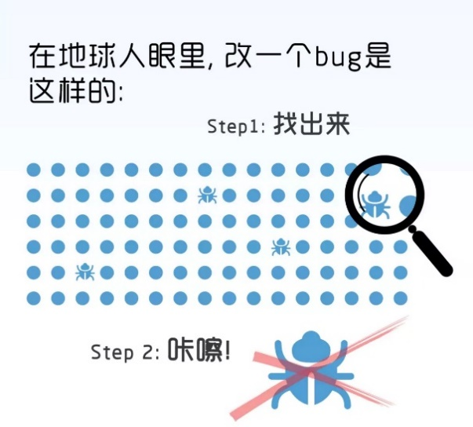
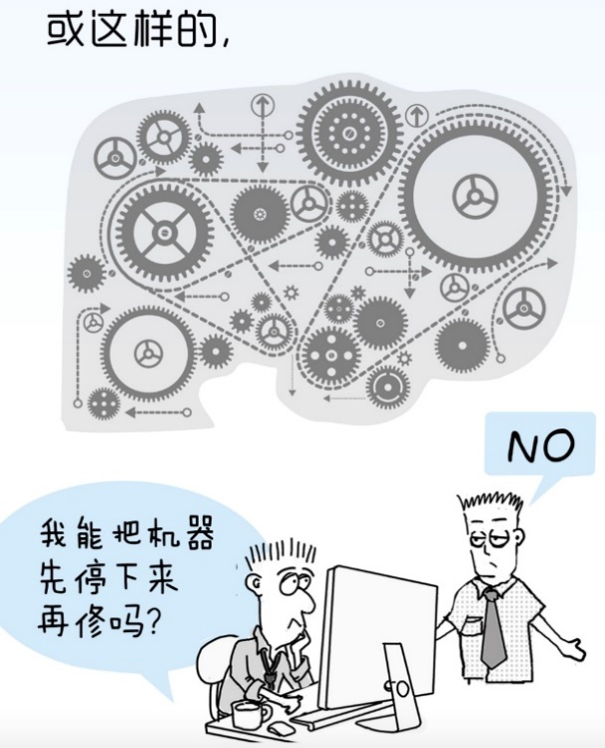
策划表校验工具

By Bh92

此按钮为常规检验按钮，可以检查非空项、数据类型是否与规定相符

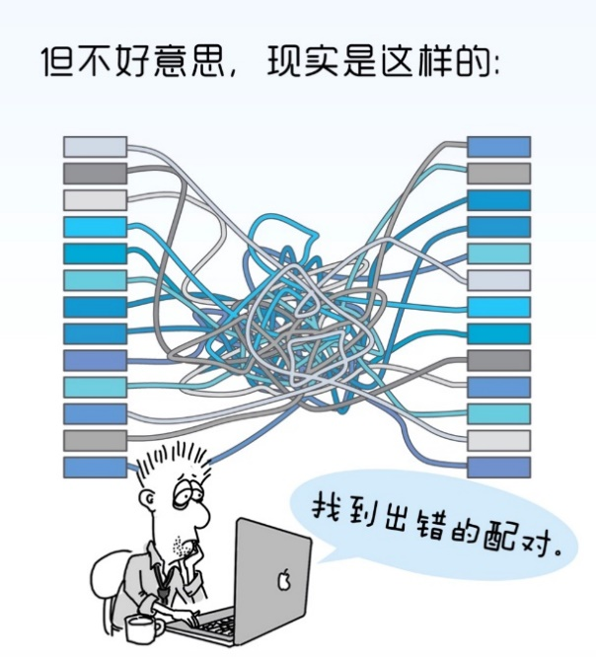

此按钮为部分校验按钮，可以检查非空项、数据类型是否与规定相符，最多支持5个表同时校验


表1 | 表2 | 表3 | 表4 | 表5

此按钮为检查资源按钮，用于检查策划表内配置但实际路径不存在的条目

